Sheet1
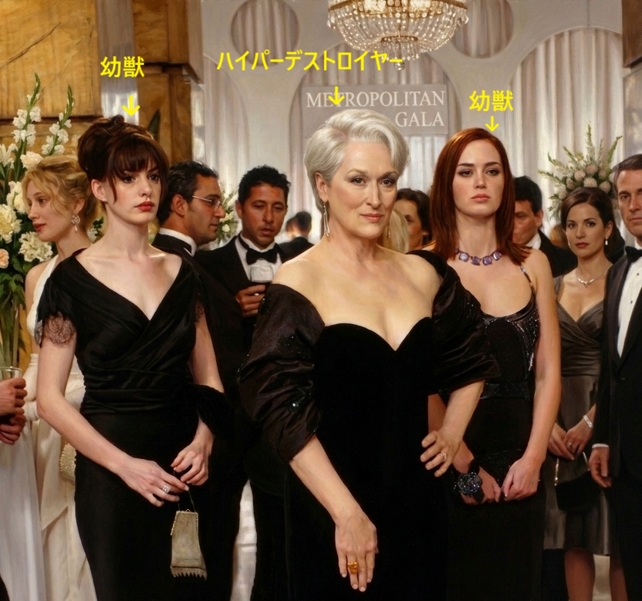

「プラダを着た悪魔」

満足度 | ★★★★★

中毒度 | ★★★★★

オシャレ度 | ★★★★★

脚本完成度 | ★★★★★

パワハラ度 | ★★★★★

かれこれ50回ほど見ています💛

拙者は、ミランダがヒールを履いていないアンディを上から下まで

厭味ったらしく凝視して何も指摘せず、アンディがヤバってなって慌てて

ヒールを履くシーンが好きで、巻き戻して５回見てから再生します。

この映画を見た後は、「ザッツオール」がしばらく口癖になります。

